Förklaring av importmall
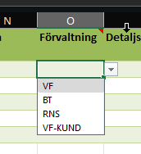
Följ >> | Masterdata för fastighetsinformation, bilaga 1 Installationsdata
• Läs alltid i klolumnerna Omfattning, Registreras och Klartextbeskrivning av Installationsobjekt

• Olika exempel på registrering

• Förklaring användning av kolumn C "Välj Installationsobjekt i Listan" för automatisk ifyllning av Inst.typ och Inst.benämning
• Kolumn C "Välj Installationsobjekt i Listan" hämtar rätt värden enligt Masterdata för fastighetsinformation, bilaga 1 Installationsdata. Med hjälp av dataverifering från dolt blad med namn Installationsobjekt-MAID.
• Kolumn D "Inst.typ" har en formel som är: =OMFEL(LETARAD(C4;'Installationsobjekt-MAID'!$A$4:$C$400;3;FALSKT);"")
• Kolumn E "Inst.benämning" har en formel som är: Kolumn Inst.typ har en formel som är: =OMFEL(LETARAD(C4;'Installationsobjekt-MAID'!$A$4:$C$400;2;FALSKT);"")
•OBS! Kolumn D "Inst.typ" & Kolumn E "Inst.benämning" är dolda, i importmallen, arbeta endast med Kolumn C "Välj Installationsobjekt i Listan"
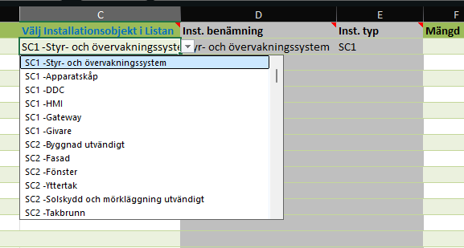

• Kolumn G, "Enhet" visar lista med aktuella värden enligt Masterdata för fastighetsinformation, bilaga 1 Installationsdata, använder dataverifering från dolt blad med namn Installationsobjekt-MAID. Följ Masterdata för fastighetsinformation, bilaga 1 Installationsdata för att göra rätt val.
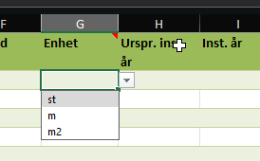

• Kolumn O, "Förvaltning" visar lista med aktuella värden enligt Masterdata för fastighetsinformation, bilaga 1 Installationsdata, använder dataverifering från dolt blad med namn Installationsobjekt-MAID. Följ Masterdata för fastighetsinformation, bilaga 1 Installationsdata för att göra rätt val.

